Sheet1
 | 더쿠 | 여성시대 | 인스티즈 | 네이트판
검색 | 게시판만 검색 가능 | 제목+내용/글제목/글쓴이 | 글/게시판/카테고리,기간,최근방문,인기 | 작성글
카테고리 구조 | 유머이슈정보/생활/국내연예/해외연예/스포츠/취미/뷰티패션/ 음식/컬쳐/게임/케이스타/제이스타/케이돌-Boys-/케이돌-Girls-/차이스타/웨스타/제이돌-Boys-/제이돌-Girls- | 게시판 82개..사진 참고 | HOT/이슈/일상/연예/드영배/장터/픽션/공포/뷰티/스터디/ichart/출석체크/게임/변경 | 톡톡/팬톡/배틀톡
게시글 클릭전 | https://theqoo.net | https://m.cafe.daum.net/subdued20club | https://www.instiz.net | https://pann.nate.com
게시글 클릭후 | https://theqoo.net/beauty/4277425845 | https://m.cafe.daum.net/subdued20club/ReHf/5691808 | https://www.instiz.net/name_enter/100063930?page=1&category=2 | https://pann.nate.com/talk/375507904
주소창 변경여부 | O | O | O | O
예상 카테고리 | 뷰티/일상/덬딜/스퀘워 | 에트/악플달면 쩌리쩌려버려/콧멍/자유게시판 | 일상/뷰티 | 뷰티&스타일/10대이야기/여자들끼리만/묻고답하기/20대이야기
기타 | 게시글 보려면 로그인해야함 | 등급제로 게시글 조회 가능 | 게시글만 눈팅가능,검색은 회원만 가능 | 게시글만 눈팅 가능
카테고리 이미지 |  | 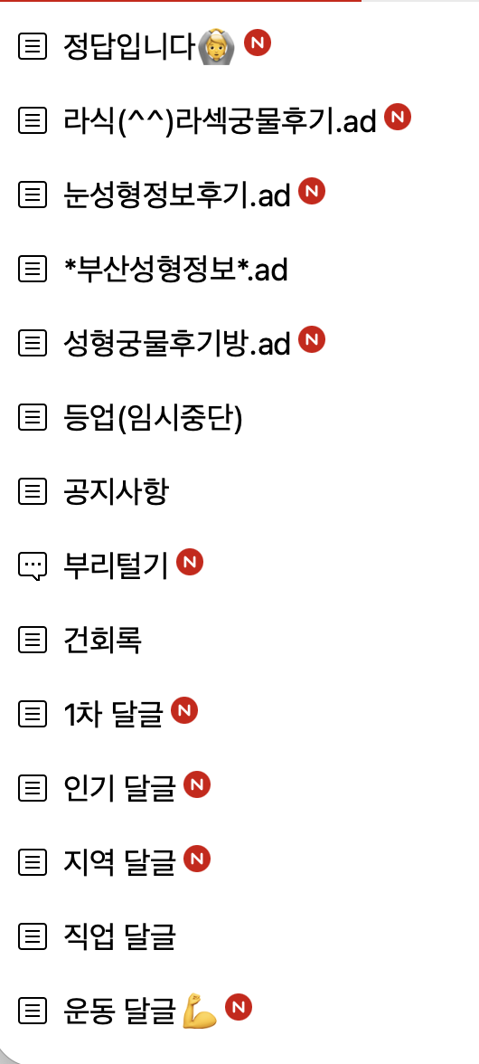
 |  | 